GK4000iS
 | Código | Modelo
 | 109254 | GK4000iS

CULATA, CILINDRO, BUJIA | Posición | Descripción | Cantidad | Código Koslan | Especificaciones
 | 1 | Perno tapa cilindro | 4 | -
 | 2 | Tapa de cilindro | 1 | -
 | 3 | Empaquet. Tapa válvulas | 1 | 707637
 | 4 | Bujía | 1 | 707638 | Torch F7RTC, NGK BPR7ES
 | 5 | Escudo de viento | 1 | -
 | 6 | Perno cilindro | 4 | -
 | 7 | Tubo escape | 1 | -
 | 8 | Cilindro | 1 | -
 | 9 | Espárragos escape cilindro | 2 | -
 | 10 | Espárragos admisión cilindro | 2 | -
 | 11 | Empaquet. Cilindro | 1 | 707515
 | 12 | Pasador empaquetadura cilindro | 2 | -

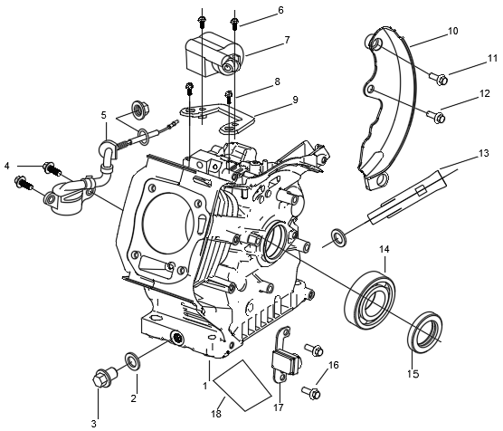
CAJA DEL CIGUEÑAL | Posición | Descripción | Cantidad | Código Koslan | Especificaciones
 | 1 | Caja del cigüeñal | 1 | -
 | 2 | Arandela tapón de drenaje | 2 | -
 | 3 | Tapón de drenaje | 1 | -
 | 4 | Perno sensor de aceite | 2 | -
 | 5 | Sensor de aceite | 1 | 707548
 | 6 | Perno bobina de ignición | 4 | -
 | 7 | Bobina de ignición | 1 | 707645
 | 8 | Perno soporte de bobina | 2 | -
 | 9 | Soporte de bobina | 1 | -
 | 10 | Escudo trasero | 1 | -
 | 11 | Perno escudo trasero (I) | 1 | -
 | 12 | Perno escudo trasero (II) | 1 | -
 | 13 | Tubo de drenaje de aceite | 1 | -
 | 14 | Rodamiento | 1 | 707549/700699 | 6205
 | 15 | Reten aceite | 1 | 707517
 | 16 | Perno gatillo | 2 | -
 | 17 | Gatillo | 2 | -
 | 18 | Aislamiento | 1 | -
TAPA CAJA DEL CIGÜEÑAL, ENGRANAJE Y GOBERNADOR
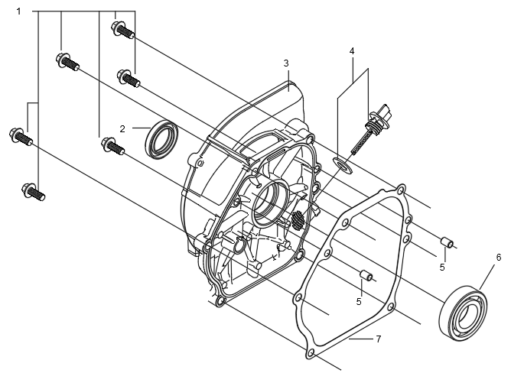

 | Posición | Descripción | Cantidad | Código Koslan | Especificaciones
 | 1 | Perno tapa cubierta caja del cigüeñal | 6 | -
 | 2 | Reten aceite | 1 | 707517
 | 3 | Tapa caja del cigüeñal | 1 | -
 | 4 | Varilla aceite | 1 | 707521
 | 5 | Pasador empaquetadura Carter | 2 | -
 | 6 | Rodamiento | 1 | 707549/700699 | 6205
 | 7 | Empaquetadura Carter | 1 | 707550

CIGÜEÑAL
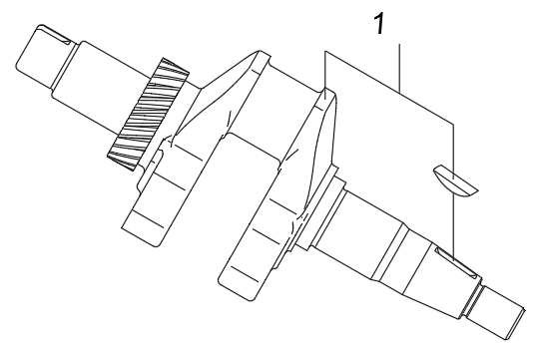

 | Posición | Descripción | Cantidad | Código Koslan | Especificaciones
 | 1 | Cigüeñal | 1 | -

JUEGO DE ANILLOS DE ACEITE DEL CIGÜEÑAL
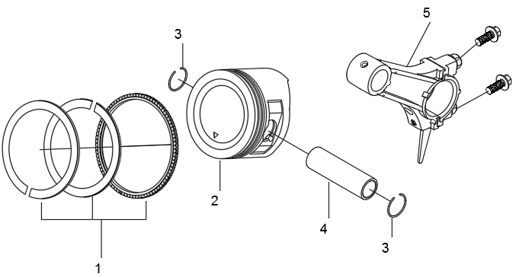

 | Posición | Descripción | Cantidad | Código Koslan | Especificaciones
 | 1 | Kit de anillos | 1 | 707551
 | 2 | Pistón | 1 | -
 | 3 | Anillo pistón | 2 | -
 | 4 | Pasador pistón | 1 | -
 | 5 | Brazo de conexión | 1 | -

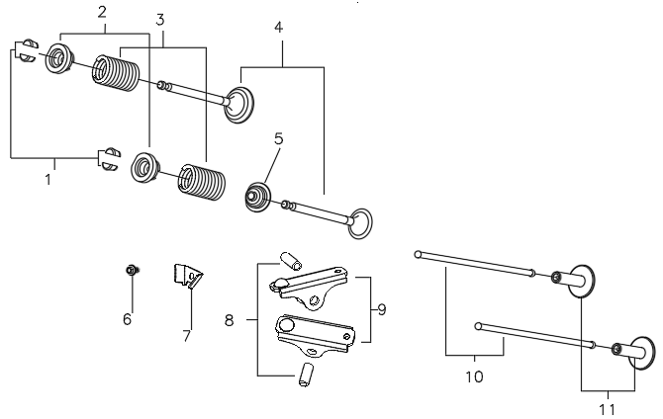
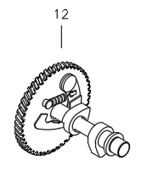
VÁLVULA DE TREN, SUBCONJUNTO DEL ÁRBOL DE LEVAS
 | Posición | Descripción | Cantidad | Código Koslan | Especificaciones
 | 1 | Seguro de válvula | 4 | -
 | 2 | Asiento arandela resorte | 2 | -
 | 3 | Arandela resorte válvulas | 2 | -
 | 4 | Kit de válvulas | 1 | 707639
 | 5 | Sello válvula | 1 | 707553
 | 6 | Perno limite de eje | 1 | -
 | 7 | Limite de eje | 1 | -
 | 8 | Perno válvula de ajuste | 2 | -
 | 9 | Balancín de la válvula | 2 | -
 | 10 | Levantador | 2 | -
 | 11 | Alzavalvula | 2 | -
 | 12 | Ensamble árbol de levas | 1 | -

TIRADOR
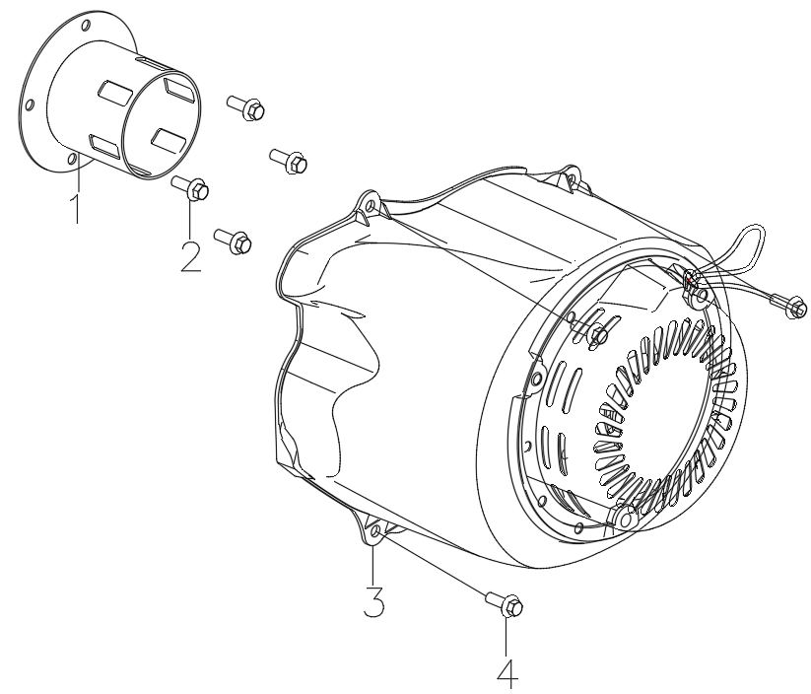

 | Posición | Descripción | Cantidad | Código Koslan | Especificaciones
 | 1 | Fijador del tirador | 1 | -
 | 2 | Perno del fijador del tirador | 4 | -
 | 3 | Tirador | 1 | 707640
 | 4 | Perno tirador | 4 | -

CARBURADOR
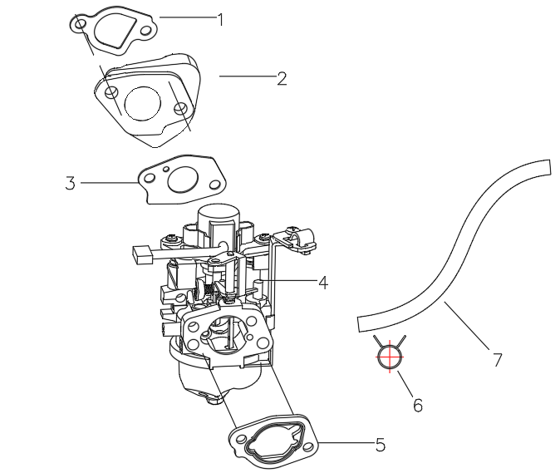

 | Posición | Descripción | Cantidad | Código Koslan | Especificaciones
 | 1 | Empaquet. Entrada | 1 | 707642
 | 2 | Escudo térmico carburador | 1 | -
 | 3 | Empaquet. Carburador | 1 | 707530
 | 4 | Carburador | 1 | 707641
 | 5 | Empaquet. Filtro aire | 1 | 707643
 | 6 | Abrazadera | 1 | -
 | 7 | Tubo de combustible | 1 | -

FILTRO DE AIRE
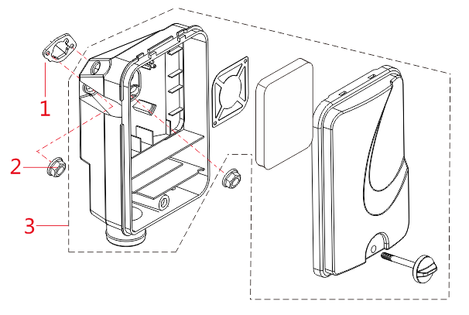

 | Posición | Descripción | Cantidad | Código Koslan | Especificaciones
 | 1 | Empaquetadura filtro de aire | 1 | 707643
 | 2 | Tuerca filtro de aire | 1 | -
 | 3 | Filtro de aire completo | 1 | 707644

SILENCIADOR
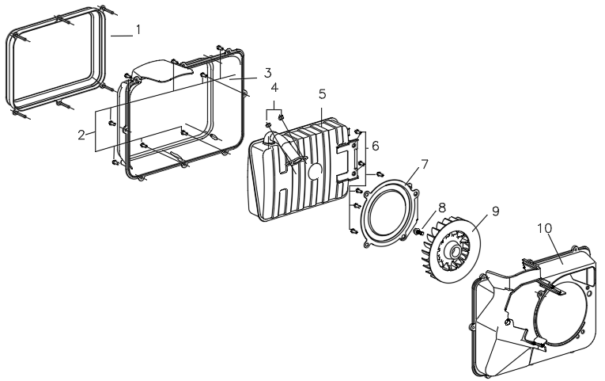

 | Posición | Descripción | Cantidad | Código Koslan | Especificaciones
 | 1 | Cubierta guía de viento | 1 | -
 | 2 | Tornillo escudo de viento | 8 | -
 | 3 | Escudo de viento | 2 | -
 | 4 | Tuerca silenciador | 2 | -
 | 5 | Silenciador | 1 | -
 | 6 | Perno silenciador - cubierta silenciador | 6 | -
 | 7 | Cubierta silenciador | 1 | -
 | 8 | Tuerca impulsor | 1 | -
 | 9 | Impulsor | 1 | -
 | 10 | Aislamiento de silenciador | 1 | -
 |  | Empaquetadura escape | 1 | 707534

TANQUE DE COMBUSTIBLE
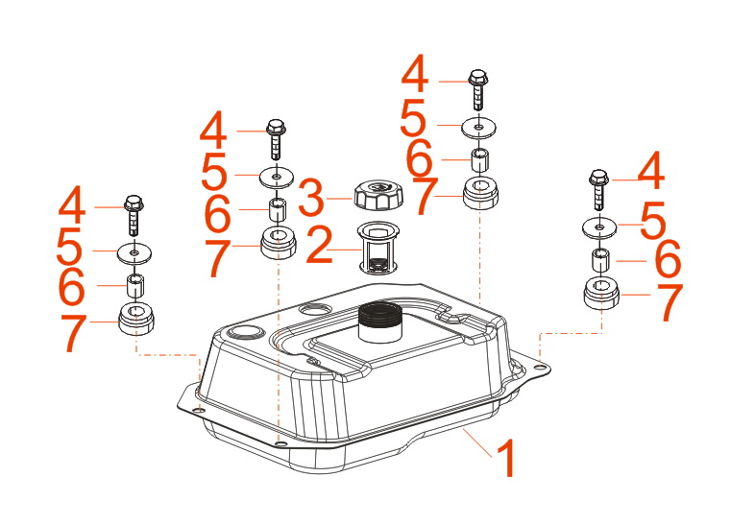

 | Posición | Descripción | Cantidad | Código Koslan | Especificaciones
 | 1 | Tanque de combustible | 1 | -
 | 2 | Filtro entrada | 1 | 707632
 | 3 | Tapa estanque | 1 | 707633
 | 4 | Perno soporte tanque de combustible | 4 | -
 | 5 | Arandela soporte tanque de combustible | 4 | -
 | 6 | Cojinete soporte tanque de combustible | 4 | -
 | 7 | Maguito soporte tanque de combustible | 4 | -

VOLANTE DE INERCIA
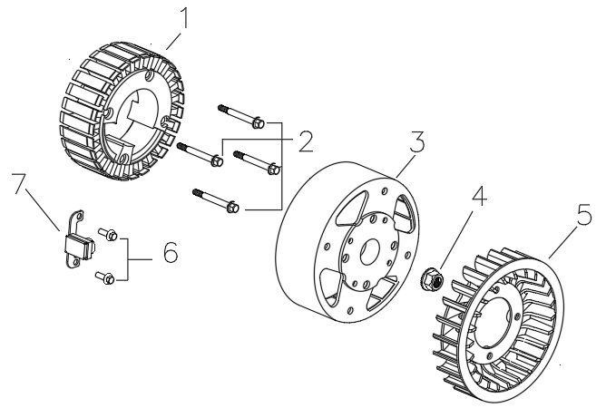

 | Posición | Descripción | Cantidad | Código Koslan | Especificaciones
 | 1 | Estator | 1 | -
 | 2 | Perno estator | 4 | -
 | 3 | Volante de inercia | 1 | -
 | 4 | Tuerca volante de inercia | 1 | -
 | 5 | Impulsor | 1 | -
 | 6 | Tuerca bobina encendido | 2 | -
 | 7 | Gatillo | 1 | -

CHASIS, MARCO
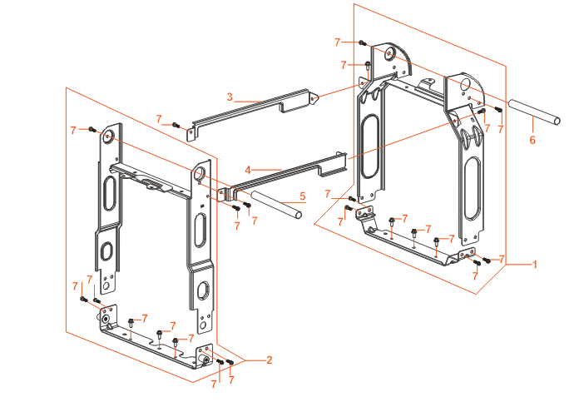
 | Posición | Descripción | Cantidad | Código Koslan | Especificaciones
 | 1 | Rack derecho | 1 | -
 | 2 | Rack izquierdo | 1 | -
 | 3 | Barra de conexión (I) | 1 | -
 | 4 | Barra de conexión (II) | 1 | -
 | 5 | Manilla (I) | 1 | -
 | 6 | Manilla (II) | 1 | -
 | 7 | Perno conjunto completo | 22 | -

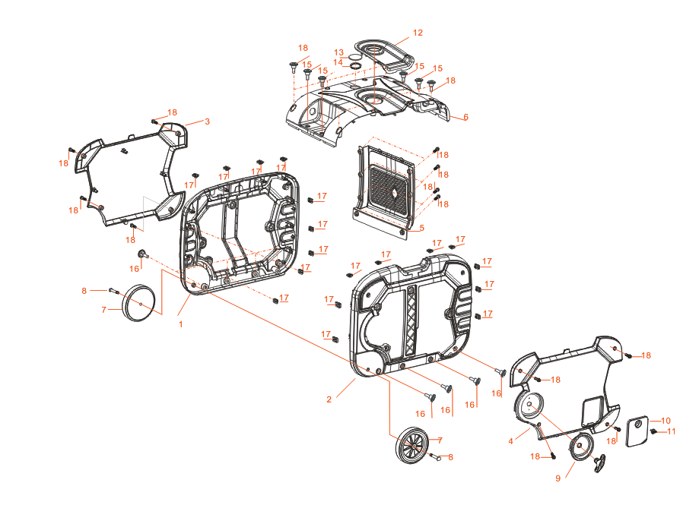
CARCASA
 | Posición | Descripción | Cantidad | Código Koslan | Especificaciones
 | 1 | Cubierta interior izquierda | 1 | -
 | 2 | Cubierta interior derecha | 1 | -
 | 3 | Cubierta exterior izquierda | 1 | -
 | 4 | Cubierta exterior derecha | 1 | -
 | 5 | Tapa lateral del silenciador | 1 | -
 | 6 | Tapa superior | 1 | -
 | 7 | Rueda | 2 | -
 | 8 | Eje de rueda | 2 | -
 | 9 | Placa decorativa derecha | 2 | -
 | 10 | Placa cubierta | 1 | -
 | 11 | Perilla | 1 | -
 | 12 | Boquilla de inyección de aceite | 1 | -
 | 13 | Ventana de cristal indicador de aceite | 1 | -
 | 14 | Funda de goma indicador de aceite | 1 | -
 | 15 | Perno tapa superior (I) | 4 | -
 | 16 | Perno cubierta exterior derecha | 8 | -
 | 17 | Tuerca cubiertas interiores | 18 | -
 | 18 | Perno tapa superior (II) | 16 | -

PANEL DE COMANDOS
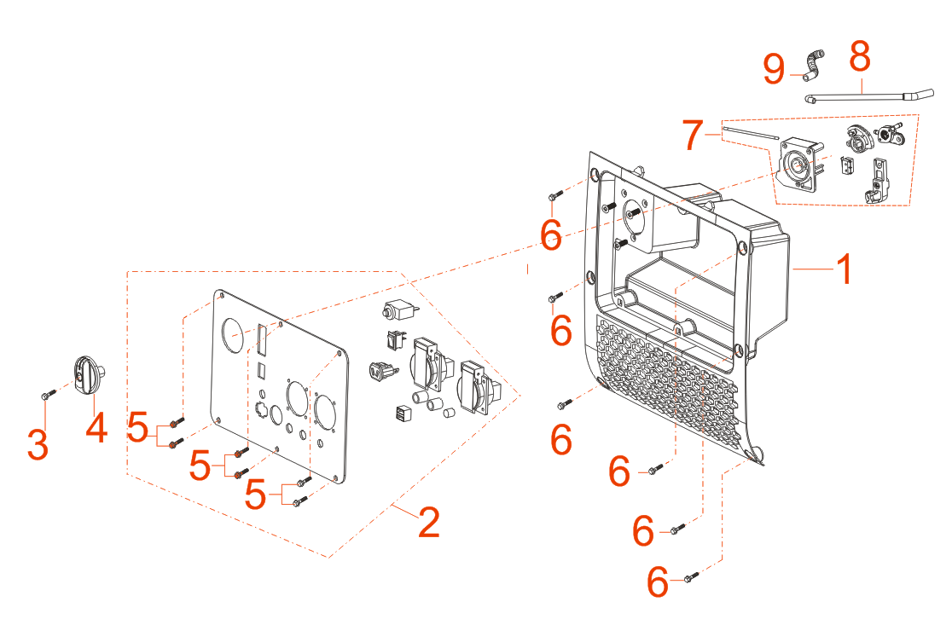

 | Posición | Descripción | Cantidad | Código Koslan | Especificaciones
 | 1 | Panel de comandos | 1 | -
 | 2 | Placa delantera panel - enchufes | 1 | 707635
 | Dentro de 2 | Switch encendido | 1 | 707636
 | 3 |  |  | -
 | 4 |  |  | -
 | 5 | Tornillos tapa delantera panel | 6 | -
 | 6 | Perno Panel de comandos | 6 | -
 | 7 | Conjunto de interruptores | 1 | -
 | 8 | Tubo de combustible (I) | 1 | -
 | 9 | Tubo de combustible (II) | 1 | -

INVERSOR
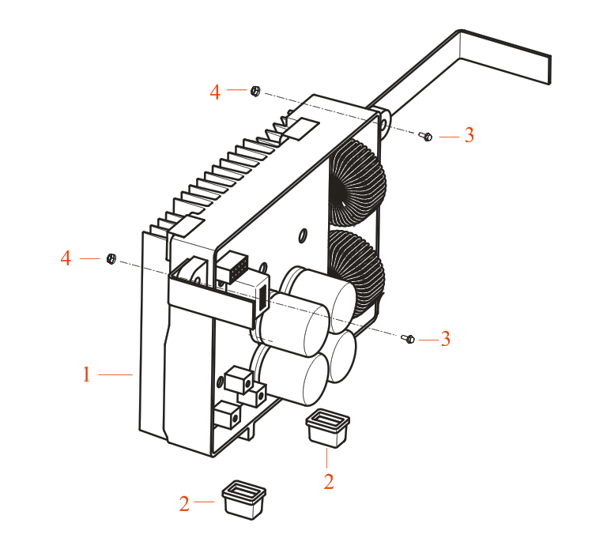

 | Posición | Descripción | Cantidad | Código Koslan | Especificaciones
 | 1 | Inversor | 1 | 707634
 | 2 | Pie funda de goma | 2 | -
 | 3 | Perno inversor | 2 | -
 | 4 | Tuerca inversor | 2 | -

SOPORTE DE ALIMENTACION
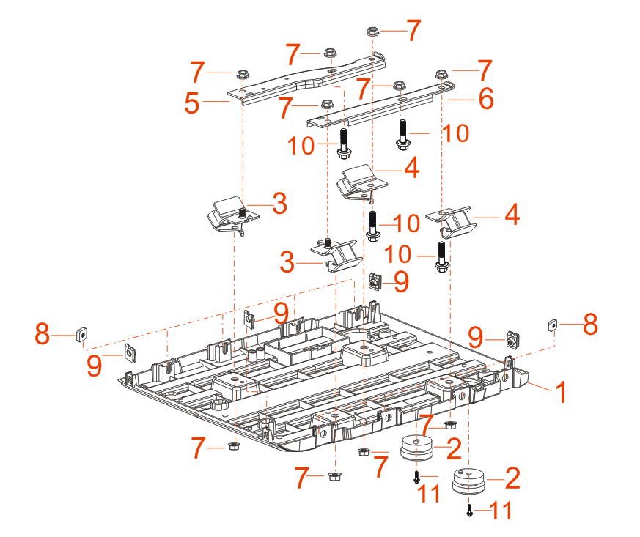

 | Posición | Descripción | Cantidad | Código Koslan | Especificaciones
 | 1 | Base | 1 | -
 | 2 | Asiento central | 2 | -
 | 3 | Asiento izquierdo | 2 | -
 | 4 | Asiento derecho | 2 | -
 | 5 | Soporte de motor derecho | 1 | -
 | 6 | Soporte de motor izquierdo | 1 | -
 | 7 | Tuerca base | 10 | -
 | 8 | Tuerca lateral izquierda | 6 | -
 | 9 | Tuerca lateral derecha | 4 | -
 | 10 | Perno soporte motor | 4 | -
 | 11 | Perno asiento central | 2 | -

BRAZO GIRATORIO
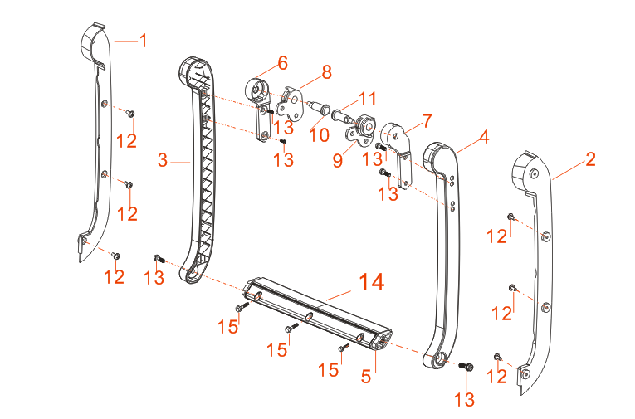

 | Posición | Descripción | Cantidad | Código Koslan | Especificaciones
 | 1 | Deflector de carcasa izquierdo | 1 | -
 | 2 | Deflector de carcasa derecho | 1 | -
 | 3 | Brazo oscilante izquierdo | 1 | -
 | 4 | Brazo oscilante derecho | 1 | -
 | 5 | Viga columpio delantera | 1 | -
 | 6 | Bloqueo izquierdo | 1 | -
 | 7 | Bloqueo derecho | 1 | -
 | 8 | Cubierta de bloqueo izquierdo | 1 | -
 | 9 | Cubierta de bloqueo derecho | 1 | -
 | 10 | Pasador bloqueo izquierdo | 1 | -
 | 11 | Pasador bloqueo derecho | 1 | -
 | 12 | Tornillo deflectores | 6 | -
 | 13 | Perno brazos oscilantes | 9 | -
 | 14 | Viga columpio trasera | 1 | -
 | 15 | Perno viga columpios | 3 | -

